B - Infraestructura
 |  |  | GESTIÓN DOCUMENTAL |  |  |  |  |  |  |  |  |  |  |  |  |  |  |  |  | POLICÍA NACIONAL
Código:1GD-FR-0020
Fecha: 09/07/2025 |  |  | DIAGNÓSTICO INTEGRAL PARA LOS ARCHIVOS DE LA POLICÍA NACIONAL
Versión: 1
CONTINUIDAD DIAGNÓSTICO INTEGRAL PARA LOS ARCHIVOS DE LA POLICÍA NACIONAL

B. INFRAESTRUCTURA
ASPECTOS A TENER EN CUENTA
Los edificios y locaciones destinados como sedes de archivos, deberán cumplir con las condiciones de edificación, almacenamiento, medio ambiental, de seguridad y de mantenimiento que garanticen la adecuada conservación de los acervos documentales (Acuerdo 049 del 05/05/2000 "Por el cual se desarrolla el artículo 61 del capítulo 7º de conservación documentos el reglamento general de archivos sobre "condiciones de edificios y locales destinados a archivos").

B1. DATOS GENERALES Y UBICACIÓN DEL DEPÓSITO DE ARCHIVO
Fecha de Construcción |  |  |  |  |  | Acto Administrativo de construcción |  |  |  | Condición Legal del Bien Inmueble |  | Ubicación Geográfica |  |  |  |  |  |  |  |  | Ubicación específica
Día |  | Mes |  | Año |  |  |  |  |  |  |  | Zona |  |  | Punto cardinal |  |  | Unidad Administrativa
24 |  | 9 |  | 1996 |  | 24/9/1996 Resolucion No 0499 |  |  |  | Propio (Institución) |  | Urbana |  |  | Sur |  |  | Barrio |  |  | En la sede principal de la unidad (Interna)
B.2 ESTADO DE LA EDIFICACIÓN
Estado de la Construcción |  |  |  |  |  | Niveles de la Edificación |  | Nivel de Ubicación del Archivo |  | Servicios Básicos |  |  | Inmediaciones / áreas colindantes |  |  |  | Situaciones de Riesgo Detectadas
Construida |  |  |  |  |  | Dos |  | Uno |  | Luz, Agua, Alcantarillado, Internet |  |  | Armerillos, Almacén de Intendencia |  |  |  | Humedad subterránea
B.3 CONDICIONES TÉCNICAS MÍNIMAS EXIGIDAS
Área Administrativa |  |  |  | Zona de Consulta |  |  |  | Depósitos Documentales |  |  | Laboratorio de Microfilmación |  |  |  | Laboratorio de Digitalización |  |  |  | Zona Cuarentena (Biodeterioro)
Interno y Externo | Área en m² |  |  | Interno y Externo | Área en m² |  |  | Interno | Área en m² |  | No Aplica | Área en m² |  |  | No Aplica | Área en m² |  |  | No Aplica | Área en m²
 | 6 m² |  |  |  | 4 |  |  |  | 79.88 |  |  | 0 |  |  |  | 0 |  |  |  | 0
Las diferentes áreas se encuentran aisladas |  |  |  |  |  |  | Si | Número de Depósitos Documentales |  |  |  |  |  | 1 | Total de m² asignados |  |  |  |  |  |  |  | 89.88
ESTANTERÍA / ARCHIVADORES, SEÑALÉTICA Y SISTEMA DE ILUMINACIÓN
Estantería |  | Clase y Altura |  |  |  |  |  | Sistema de Iluminación |  | Existencia de Luz |  |  |  |  | Señalética, rutas de evacuación, plan de contingencia frente a desastres |  | El Archivo de la Unidad cuenta con sistema de señalización
 |  | Archivadores Rodantes con 2,20 metros de altura |  |  |  |  |  |  |  | Artificial |  |  |  |  |  |  | Orientadoras, Informativas, Direccionales, Identificativas |  |  |  |  |  |  | Aire Acondicionado
 |  | Longitud |  |  |  |  |  |  |  | Sistema Utilizado |  |  |  |  |  |  | Se cuenta con plan de emergencia y contingencia |  |  |  |  |  |  | Deshumificador
 |  | Estantería de menos de 100 metros de longitud |  |  |  |  |  |  |  | Fluorescente |  |  |  |  |  |  | Si |  |  |  |  |  |  | Extractor
 |  | Capacidad de soportar peso |  |  |  |  |  |  |  | Intensidad e impacto |  |  |  |  |  |  | Rutas de evacuación y salidas de emergencia |  |  |  |  |  |  | Extractor Eléctrico
 |  | Cada bandeja soporta un peso de 100 kg / mt lineal |  |  |  |  |  |  |  | Radiación visible lumínica menor o igual a 100 lux. |  |  |  |  |  |  | El Archivo cuenta con una salida debidamente señalizada |  |  |  |  |  |  | Humificador
SISTEMA DE VENTILACIÓN Y CONDICIONES AMBIENTALES |  |  |  |  |  |  |  |  |  |  |  |  |  |  |  |  |  |  |  |  |  |  |  | Luxómetro
Ventilación |  | Clase de Ventilación |  |  |  |  |  | Los depósitos cuentan con sistemas de regulación ambiental |  | Condiciones Ambientales |  |  |  |  | Mantenimiento y Limpieza |  | Área Administrativa |  |  |  |  |  |  | Termohigrómetro
 |  | Natural y artificial |  |  |  |  |  |  |  | Control, regulación y verificaión de Humedad Relativa, Temperatura |  |  |  |  |  |  | Diario |  |  |  |  |  |  | Ventiladores
 |  | Sistema de Ventilación Artificial |  |  |  |  |  |  |  | De no aplicarse ningún sistema, escoja el motivo |  |  |  |  |  |  | Área de Consulta y Depósitos |  |  |  |  |  |  | Todos los anteriores
 |  | Extractores y Aire Acondicionado |  |  |  |  |  |  |  |  |  |  |  |  |  |  | Diario |  |  |  |  |  |  | Aire Acondicionado - Deshumificador
 |  | Sistema de Ventilación Naturales |  |  |  |  |  |  |  | Nombre los equipos existentes en el depósito documental ( aire acondicionado, Deshumificador, Extractor, Extractor eléctrico, Humificador, Luxómetro, Termohigrómetro, Ventiladores |  |  |  |  |  |  | Laboratorios de Digitalización y Microfilmación |  |  |  |  |  |  | Aire Acondiconado - Humificador
 |  | Ventanas |  |  |  |  |  |  |  | Deshumidificadores |  |  |  |  |  |  | No Aplica |  |  |  |  |  |  | Aire Acondicioando - Luxómetro
B.4 SISTEMA DE SEGURIDAD |  |  |  |  |  |  |  |  |  |  |  |  |  |  |  |  |  |  |  |  |  |  |  | Aire Acondiconado - Termohoigrómetro
Circuito Cerrado de Televisión |  |  | Fecha último mantenimiento |  | Sistema Biométrico |  |  | Fecha último mantenimiento |  | Alarma contra robos |  | Fecha último mantenimiento |  | Sistema Contra Incendios (Detención y Extinción) |  |  | Fecha último mantenimiento |  | Seguridad Policial |  |  | Cantidad personal por turno |  | Aire Acondicionado - Ventiladores
Si |  |  | 2025-08-22 |  | No |  |  | DD-MM-AAAA |  | No |  | DD-MM-AAAA |  | Si |  |  | 2025-08-22 |  | Si |  |  | 10 |  | Deshumificador - Extractor
B.5 ELEMENTOS Y EQUIPOS ASIGNADOS AL GRUPO DE GESTIÓN DOCUMENTAL Y DEPÓSITOS DOCUMENTALES |  |  |  |  |  |  |  |  |  |  |  |  |  |  |  |  |  |  |  |  |  |  |  | Deshumificador - Extractor eléctrico
Elementos |  |  |  |  | Cantidad | Fecha último mantenimiento o calibración |  |  | Elementos |  |  |  |  | Cantidad | Equipos |  |  |  |  | Cantidad | Fecha último mantenimiento o calibración |  |  | Deshumificador - Luxómetro
Cuenta con extintores CO2 |  |  |  |  | 0 | DD | MM | AAAA | Puestos de Trabajo |  |  |  |  | 5 | Termohigrómetros |  |  |  |  | 2 | 30 | 4 | 2025 | Deshumificador - Termohigrometro
Cuenta con extintores Multipropósito |  |  |  |  | 0 | DD | MM | AAAA | Teléfonos |  |  |  |  | 0 | Deshumidificadores / Humidificadores |  |  |  |  | 4 | 12 | 8 | 2025 | Deshumificador - ventiladores
Cuenta con extractores de aire |  |  |  |  | 1 | DD | MM | AAAA | Unidades de Conservación (Cajas) |  |  |  |  | 2,832 | Equipos de Microfilmación |  |  |  |  | 0 | DD | MM | AAAA | Extractor - Humificador
Cuenta con sensores de movimiento: |  |  |  |  | 0 | DD | MM | AAAA | Unidades de Conservación (Carpetas) |  |  |  |  | 15,639 | Equipos de digitalización (Escáneres) |  |  |  |  | 1 | 15 | 12 | 2025 | Extractor - Luxómetro
Otros |  |  |  |  | N/A | DD | MM | AAAA | Equipos de Cómputo |  |  |  |  | 5 | Impresoras- fotocopiadoras |  |  |  |  | 0 | DD | MM | AAAA | Extractor Termohigrómetro
Cuáles? |  |  | N/A |  |  |  |  |  |  |  |  |  |  |  |  |  |  |  |  |  |  |  |  | Extractor Ventiladores
EVIDENCIA FOTOGRÁFICA |  |  |  |  |  |  |  |  |  |  |  |  |  |  |  |  |  |  |  |  |  |  |  | Extractor -eléctrico Humificador
ANEXAR REGISTRO FOTOGRÁFICO QUE DEN CUENTA DE LAS CONDICIONES TÉCNICAS MÍNIMAS QUE PRESENTA LA ESTRUCTURA DEL ARCHIVO, EQUIPAMIENTO Y MOBILIARIO, ESTANTERÍA, SEÑALÉTICA Y SEGURIDAD, LAS ÁREAS COLINDANTES Y EL ESTADO DE LA INFORMACIÓN ADMINISTRADA POR LA UNIDAD |  |  |  |  |  |  |  |  |  |  |  |  |  |  |  |  |  |  |  |  |  |  |  | Extractor eléctrico- Luxómetro
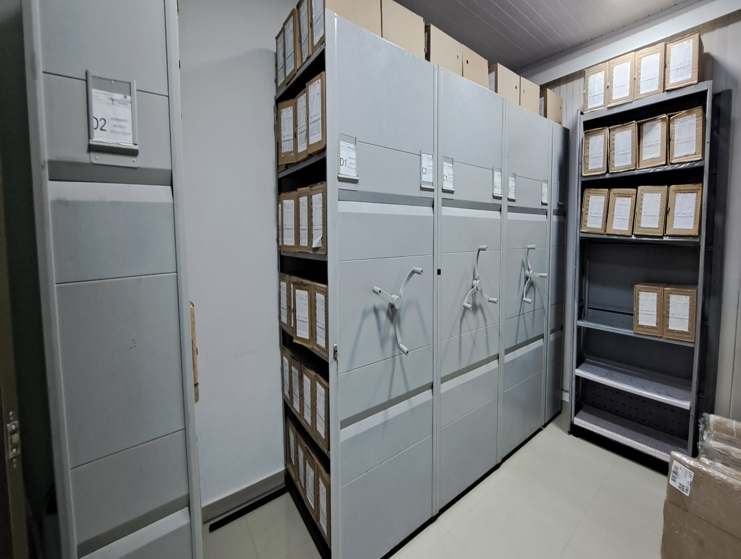 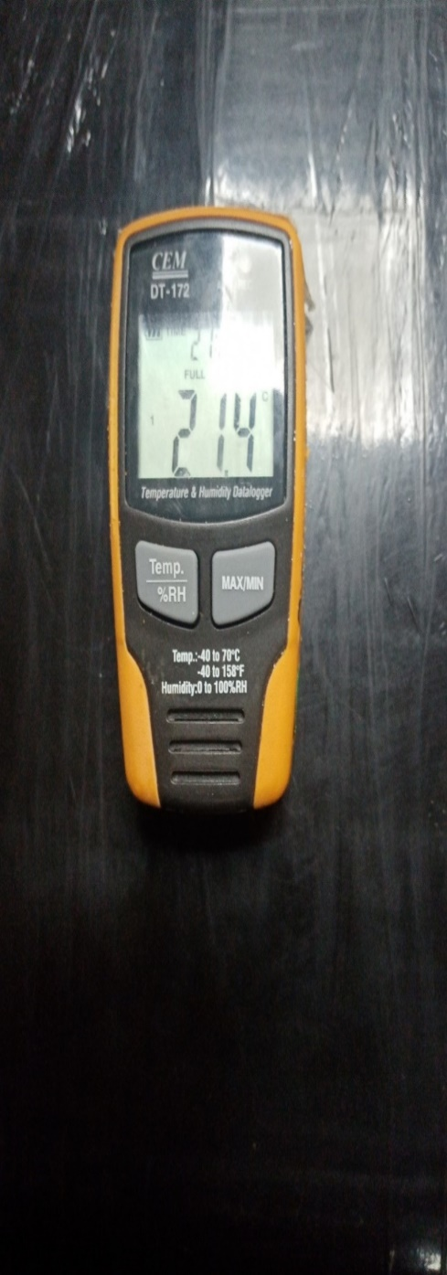 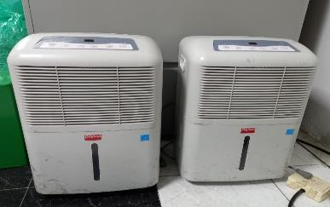 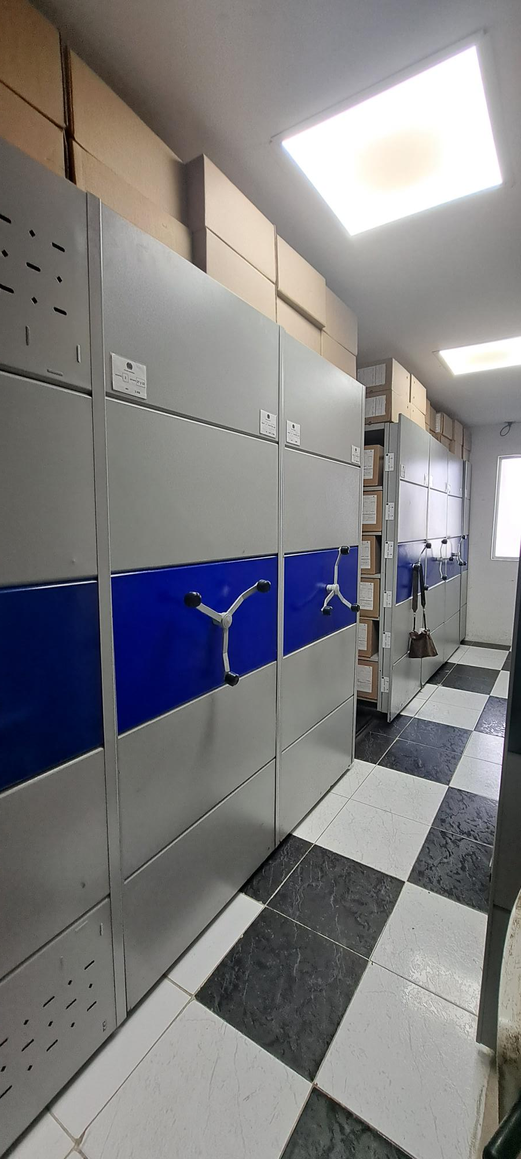 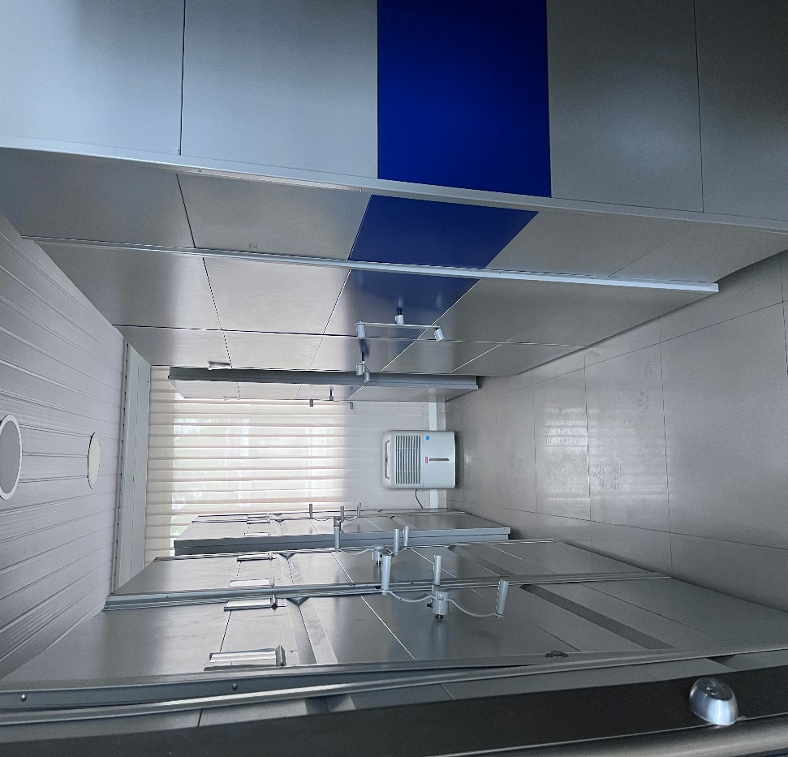 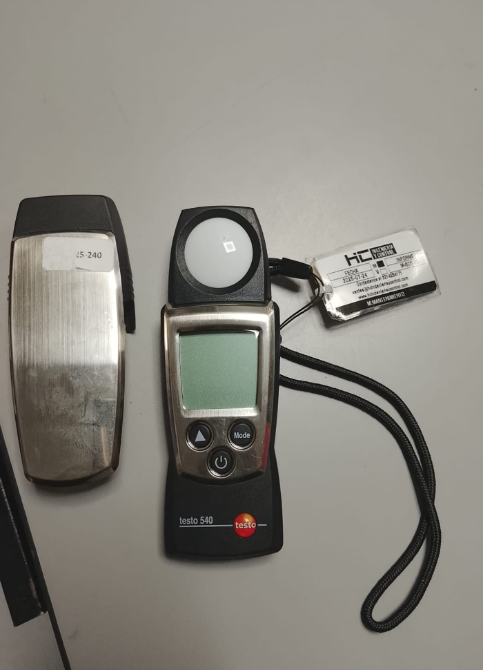 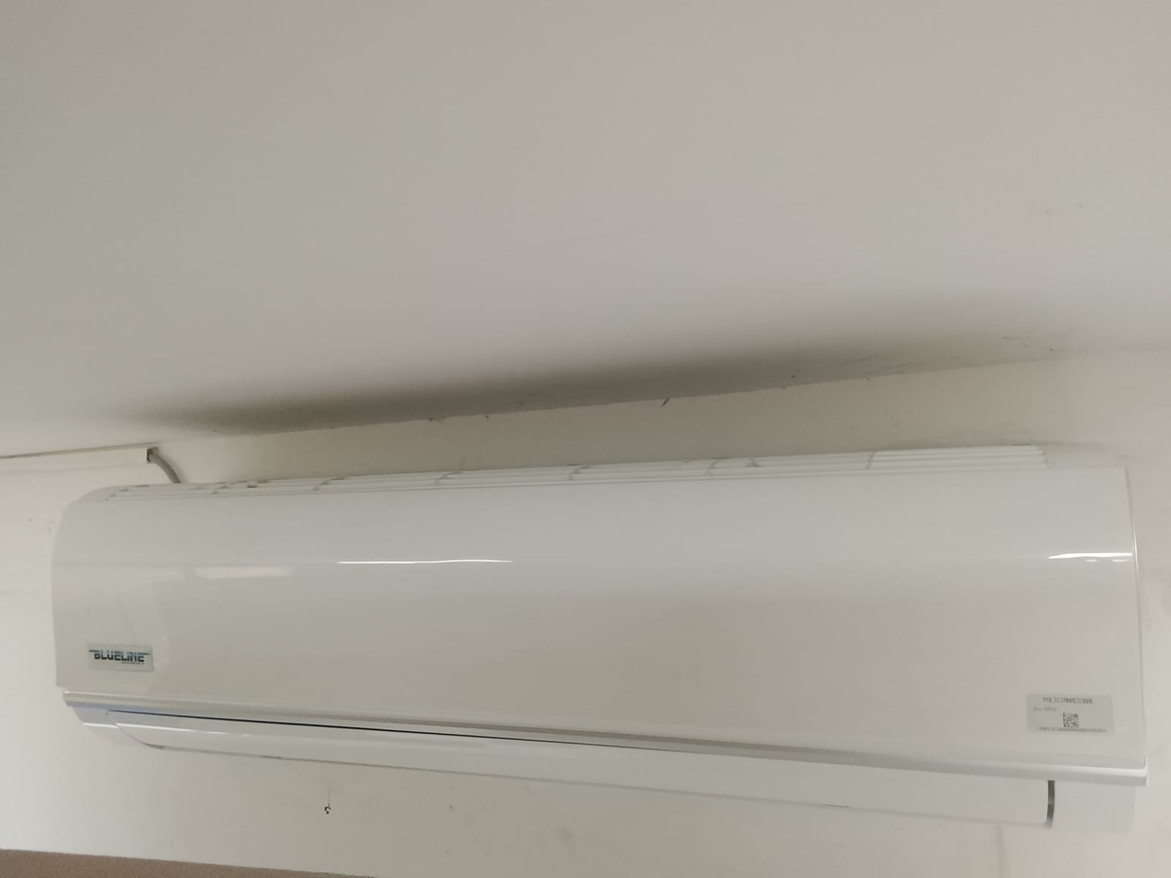 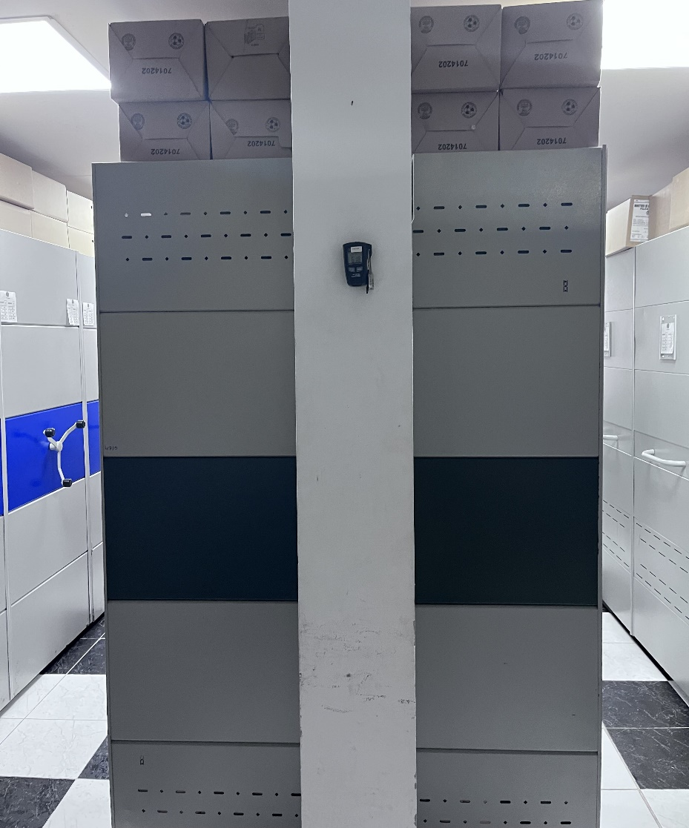 |  |  |  |  |  |  |  |  |  |  |  |  |  |  |  |  |  |  |  |  |  |  |  | Extractor eléctrico - Termohigrómetro
 |  |  |  |  |  |  |  |  |  |  |  |  |  |  |  |  |  |  |  |  |  |  |  | Extractor eléctrico - Ventiladores
 |  |  |  |  |  |  |  |  |  |  |  |  |  |  |  |  |  |  |  |  |  |  |  | Humificador - Luxómetro
 |  |  |  |  |  |  |  |  |  |  |  |  |  |  |  |  |  |  |  |  |  |  |  | Humificador - Termohigrómetro
 |  |  |  |  |  |  |  |  |  |  |  |  |  |  |  |  |  |  |  |  |  |  |  | Humificador - Ventiladores
 |  |  |  |  |  |  |  |  |  |  |  |  |  |  |  |  |  |  |  |  |  |  |  | Aire Acondicionado - Deshumificador - Humificador
 |  |  |  |  |  |  |  |  |  |  |  |  |  |  |  |  |  |  |  |  |  |  |  | Aire Acondiconado - Humificador -
 |  |  |  |  |  |  |  |  |  |  |  |  |  |  |  |  |  |  |  |  |  |  |  | Aire Acondicioando - Luxómetro
 |  |  |  |  |  |  |  |  |  |  |  |  |  |  |  |  |  |  |  |  |  |  |  | Aire Acondiconado - Termohoigrómetro
 |  |  |  |  |  |  |  |  |  |  |  |  |  |  |  |  |  |  |  |  |  |  |  | Aire Acondicionado - Ventiladores

Fecha de Elaboración |  |  |  | 14 | 3 | 2026 |  | Fecha de Elaboración |  |  | 14 | 3 | 2026 |  |  |  |  | VISTO BUENO JEFE DE LA UNIDAD
Diagnóstico Elaborado por: |  |  |  |  |  |  |  | Jefe Grupo de Gestión Documental o quien haga sus veces |  |  |  |  |  |  | Jefe o Comandante de Unidad
 |  |  |  | Grado Nombres y Apellidos |  |  |  |  |  |  | Grado Nombres y Apellidos |  |  |  |  |  |  | Grado Nombres y Apellidos

Firma |  |  |  |  |  |  |  | Firma |  |  |  |  |  |  | Firma

C - Características Documentac.
 |  |  | GESTIÓN DOCUMENTAL |  |  |  |  |  |  |  |  |  |  |  |  |  |  |  |  |  | POLICÍA NACIONAL
Código:1GD-FR-0020
Fecha: 09/07/2025 |  |  | DIAGNÓSTICO INTEGRAL PARA LOS ARCHIVOS DE LA POLICÍA NACIONAL
Versión: 1

CONTINUIDAD DIAGNÓSTICO INTEGRAL PARA LOS ARCHIVOS DE LA POLICÍA NACIONAL

C. CARACTERÍSTICAS DE LA DOCUMENTACIÓN
IDENTIFICACIÓN DEL FONDO ACUMULADO O DOCUMENTAL
UNIDAD POLICIAL: |  |  |  |  | DEPARTAMENTO DE POLICÍA AMAZONAS |  |  |  |  |  |  | DEPENDENCIA PRODUCTORA:
ACERVO DOCUMENTAL
Clase de archivo | Fechas Extremas Acervo Documental |  |  |  |  |  | Cantidades de Unidades de Conservación (Cajas) |  | Cantidad Soportes Documentales
Archivo de Gestión | Fecha Inicial |  | 11 | 1 | 2021 |  | 262 |  | Papel (carpetas) | Análogo | Digital | Planos | Libros | Videos | Fotografías |  | Cintas |  | Microfilms |  | Magnéticos y ópticos |  | Pergaminos
 | fecha final |  | 26 | 12 | 2025 |  |  |  | 1,422 |  |  |  | 180
Archivo Central | Fecha Inicial |  | 8 | 2 | 1980 |  | 2,776 |  | Papel (carpetas) | Análogo | Digital | Planos | Libros | Videos | Fotografías |  | Cintas |  | Microfilms |  | Magnéticos y ópticos |  | Pergaminos
 | fecha final |  | 16 | 12 | 2022 |  |  |  | 14,007 |  |  |  | 3,306
Archivo Intermedio | Fecha Inicial |  | día: | mes: | aaaa |  |  |  | Papel (carpetas) | Análogo | Digital | Planos | Libros | Videos | Fotografías |  | Cintas |  | Microfilms |  | Magnéticos y ópticos |  | Pergaminos
 | fecha final |  | día: | mes: | aaaa
Archivo Histórico | Fecha Inicial |  | día: | mes: | aaaa |  |  |  | Papel (carpetas) | Análogo | Digital | Planos | Libros | Videos | Fotografías |  | Cintas |  | Microfilms |  | Magnéticos y ópticos |  | Pergaminos
 | fecha final |  | día: | mes: | aaaa
Cantidad de Metros Lineales (correspondiente a 4 cajas por metro lineal) |  |  | 745.25

C1. ASPECTOS ARCHIVÍSTICOS
¿La información cumple con todos los parámetros de organización exigidos por el Archivo General de la Nación para la información intervenida con TVD y que corresponde a fondos acumulados? |  |  |  |  |  | Vigencia | Clase de Archivo |  |  |  | Porcentaje de organización | Cantidad en metros lineales organizada | La información cuenta con Inventarios documentales |  | Total de Inventarios documentales | Frecuencia de Consulta |  |  | Observaciones
 |  |  |  |  |  |  | Gestión | Central | Intermedio | Histórico |  |  | SI | NO |  | Alta | Media | Baja
 |  |  |  |  |  | 1980 |  | X |  |  | 100% | 0,25 metros | X |  | 1 |  |  | X
 |  |  |  |  |  | 1983 |  | X |  |  | 100% | 0,25 metros | X |  | 1 |  |  | X
 |  |  |  |  |  | 1984 |  | X |  |  | 100% | 0,25 metros | X |  | 1 |  |  | X
 |  |  |  |  |  | 1985 |  | X |  |  | 100% | 0,75 metros | X |  | 3 |  |  | X
 |  |  |  |  |  | 1986 |  | X |  |  | 100% | 1 metro | X |  | 4 |  |  | X
 |  |  |  |  |  | 1987 |  | X |  |  | 100% | 1,25 metros | X |  | 5 |  |  | X
 |  |  |  |  |  | 1988 |  | X |  |  | 100% | 2,25 metros | X |  | 9 |  |  | X
 |  |  |  |  |  | 1989 |  | X |  |  | 100% | 2,75 metros | X |  | 11 |  |  | X
 |  |  |  |  |  | 1990 |  | X |  |  | 100% | 1,75 metros | X |  | 7 |  |  | X
 |  |  |  |  |  | 1991 |  | X |  |  | 100% | 2,75 metros | X |  | 11 |  |  | X
 |  |  |  |  |  | 1992 |  | X |  |  | 100% | 3,75 metros | X |  | 15 |  |  | X
 |  |  |  |  |  | 1993 |  | X |  |  | 100% | 4,5 metros | X |  | 18 |  |  | X
 |  |  |  |  |  | 1994 |  | X |  |  | 100% | 6 metros | X |  | 24 |  |  | X
 |  |  |  |  |  | 1995 |  | X |  |  | 100% | 6 metros | X |  | 24 |  |  | X
 |  |  |  |  |  | 1996 |  | X |  |  | 100% | 5,5 metros | X |  | 22 |  |  | X
 |  |  |  |  |  | 1997 |  | X |  |  | 100% | 6 metros | X |  | 24 |  |  | X
 |  |  |  |  |  | 1998 |  | X |  |  | 100% | 6,25 metros | X |  | 25 |  |  | X
 |  |  |  |  |  | 1999 |  | X |  |  | 100% | 7 metros | X |  | 28 |  |  | X
 |  |  |  |  |  | 2000 |  | X |  |  | 100% | 12,75 metros | X |  | 51 |  |  | X
 |  |  |  |  |  | 2001 |  | X |  |  | 100% | 10,5 metros | X |  | 42 |  |  | X
 |  |  |  |  |  | 2002 |  | X |  |  | 100% | 6 metros | X |  | 24 |  |  | X
 |  |  |  |  |  | 2003 |  | X |  |  | 100% | 9,75 metros | X |  | 39 |  |  | X
 |  |  |  |  |  | 2004 |  | X |  |  | 100% | 9,5 metros | X |  | 38 |  |  | X
¿La información cumple con todos los parámetros de organización exigidos por el Archivo General de la Nación para la información intervenida con TRD? |  |  |  |  |  | Vigencia | Clase de Archivo |  |  |  | Porcentaje de organización | Cantidad en metros lineales organizada | La información cuenta con Inventarios documentales |  | Total de Inventarios documentales | Frecuencia de Consulta |  |  | Observaciones
 |  |  |  |  |  |  | Gestión | Central | Intermedio | Histórico |  |  | SI | NO |  | Alta | Media | Baja
 |  |  |  |  |  | 2005 |  | X |  |  | 100% | 1 metros | X |  | 72 |  |  | X
 |  |  |  |  |  | 2006 |  | X |  |  | 100% | 24,75 metros | X |  | 99 |  |  | X
 |  |  |  |  |  | 2007 |  | X |  |  | 100% | 26,75 metros | X |  | 107 |  |  | X
 |  |  |  |  |  | 2008 |  | X |  |  | 100% | 29,5 metros | X |  | 118 |  |  | X
 |  |  |  |  |  | 2009 |  | X |  |  | 100% | 31,5 metros | X |  | 126 |  |  | X
 |  |  |  |  |  | 2010 |  | X |  |  | 100% | 33,5 metros | X |  | 122 |  |  | X
 |  |  |  |  |  | 2011 |  | X |  |  | 100% | 36,75 metros | X |  | 147 |  |  | X
 |  |  |  |  |  | 2012 |  | X |  |  | 100% | 46,5 metros | X |  | 186 |  |  | X
 |  |  |  |  |  | 2013 |  | X |  |  | 100% | 44,5 metros | X |  | 178 |  |  | X
 |  |  |  |  |  | 2014 |  | X |  |  | 100% | 42,5 metros | X |  | 170 |  |  | X
 |  |  |  |  |  | 2015 |  | X |  |  | 100% | 40,5 metros | X |  | 162 |  |  | X
 |  |  |  |  |  | 2016 |  | X |  |  | 100% | 38,75 metros | X |  | 155 |  |  | X
 |  |  |  |  |  | 2017 |  | X |  |  | 100% | 35,5 metros | X |  | 142 |  |  | X
 |  |  |  |  |  | 2018 |  | X |  |  | 100% | 32 metros | X |  | 128 |  |  | X
 |  |  |  |  |  | 2019 |  | X |  |  | 100% | 31 metros | X |  | 124 |  |  | X
 |  |  |  |  |  | 2020 |  | X |  |  | 100% | 24,5 metros | X |  | 98 |  |  | X
 |  |  |  |  |  | 2021 |  | X |  |  | 100% | 10,5 metros | X |  | 42 |  |  | X
 |  |  |  |  |  | 2022 |  | X |  |  | 100% |  | X |  |  |  |  | X
AFECTACIÓN DE LA DOCUMENTACIÓN
Información con afectación química, física y biológica |  |  |  |  | Clase de Archivo | Utiliza elementos de bioseguridad |  | Vigencia | Porcentaje de Afectación | Cantidad en metros lineales afectados (correspondiente a 4 cajas por metro lineal) | Total de Inventarios documentales. |  | Frecuencia de Consulta |  |  | Aislamiento |  | Afectación de la información |  |  | Observaciones
 |  |  |  |  |  | SI | NO |  |  |  |  |  | Alta | Media | Baja | SI | NO | Química | Biológica | Física
 |  |  |  |  |  | N/A | N/A | N/A | N/A | N/A | N/A | N/A | N/A | N/A | N/A | N/A | N/A | N/A | N/A | N/A | N/A

VERIFICACIÓN DE LA DOCUMENTACIÓN CON AFECTACIÓN
Clase de Archivo |  | Vigencia |  |  | Datos Organización |  |  |  | ESTADO DEL ACERVO
 |  |  |  |  |  |  |  |  | BIOLÓGICO |  |  |  | QUÍMICO |  | FÍSICO
 |  |  |  |  | Serie Documental | Número de Folios | Tipo de Unidad de Conservación | Soporte | Hongos | Insectos | Roedores | Otros | Ruptura | Transparencia | Desgarro | Manchas | Humedad | Fragilidad | Rasgadura | Faltante | Fragment. | Doblez | Material Metálico | Otro
Archivo Central |  | 2014 |  |  | 2.78 | 249 | carpeta | papel |  |  |  |  |  |  |  | X
Archivo Central |  | 2014 |  |  | 29.25 | 133 | carpeta | papel |  |  |  |  |  |  |  | X
Archivo Central |  | 2014 |  |  | 40.2 | 132 | carpeta | papel |  |  |  |  |  |  |  | X
Archivo Central |  | 2014 |  |  | 40.2 | 56 | carpeta | papel |  |  |  |  |  |  |  | X
Archivo Central |  | 2014 |  |  | 40.7 | 4 | carpeta | papel |  |  |  |  |  |  |  | X
Archivo Central |  | 2014 |  |  | 53.7 | 18 | carpeta | papel |  |  |  |  |  |  |  | X

C2. INSTRUMENTOS ARCHIVÍSTICOS
Clase de Archivo |  | Vigencia |  |  | Sistema de Ordenación | Cuenta con Instrumentos de control |  |  |  |  |  |  | Existe Cronograma de Transferencias Vigente |  | Cuenta con Tablas de Retención Documental -TRD vigentes |  |  |  |  |  | Se han realizado transferencias documentales
 |  |  |  |  |  | Catálogo Documental | Cuadros de Clasificación | Tablas de Retención Documental (TRD) | Inventario Documental | Tablas de Valoración Documental (TVD) | Banco terminológico (series y sub-series documentales) | Otros ¿Cual? | SI | NO | SI | NO | Acto Administrativo de aprobación
 |  |  |  |  |  |  |  |  |  |  |  |  |  |  |  |  |  |  |  |  | SI | NO | Vigencia | Instrumento Archivístico
Archivo Central |  | 1980 |  |  | Alfabético (onomástico, toponímico, temático) |  |  |  | X
Archivo Central |  | 1983 |  |  | Alfabético (onomástico, toponímico, temático) |  |  |  | X
Archivo Central |  | 1984 |  |  | Alfabético (onomástico, toponímico, temático) |  |  |  | X
Archivo Central |  | 1985 |  |  | Alfabético (onomástico, toponímico, temático) |  |  |  | X
Archivo Central |  | 1986 |  |  | Alfabético (onomástico, toponímico, temático) |  |  |  | X
Archivo Central |  | 1987 |  |  | Alfabético (onomástico, toponímico, temático) |  |  |  | X
Archivo Central |  | 1988 |  |  | Alfabético (onomástico, toponímico, temático) |  |  |  | X
Archivo Central |  | 1989 |  |  | Alfabético (onomástico, toponímico, temático) |  |  |  | X
Archivo Central |  | 1990 |  |  | Alfabético (onomástico, toponímico, temático) |  |  |  | X
Archivo Central |  | 1991 |  |  | Alfabético (onomástico, toponímico, temático) |  |  |  | X
Archivo Central |  | 1992 |  |  | Alfabético (onomástico, toponímico, temático) |  |  |  | X
Archivo Central |  | 1993 |  |  | Alfabético (onomástico, toponímico, temático) |  |  |  | X
Archivo Central |  | 1994 |  |  | Alfabético (onomástico, toponímico, temático) |  |  |  | X
Archivo Central |  | 1995 |  |  | Alfabético (onomástico, toponímico, temático) |  |  |  | X
Archivo Central |  | 1996 |  |  | Alfabético (onomástico, toponímico, temático) |  |  |  | X
Archivo Central |  | 1997 |  |  | Alfabético (onomástico, toponímico, temático) |  |  |  | X
Archivo Central |  | 1998 |  |  | Alfabético (onomástico, toponímico, temático) |  |  |  | X
Archivo Central |  | 1999 |  |  | Alfabético (onomástico, toponímico, temático) |  |  |  | X
Archivo Central |  | 2000 |  |  | Alfabético (onomástico, toponímico, temático) |  |  |  | X
Archivo Central |  | 2001 |  |  | Alfabético (onomástico, toponímico, temático) |  |  |  | X
Archivo Central |  | 2002 |  |  | Alfabético (onomástico, toponímico, temático) |  |  |  | X
Archivo Central |  | 2003 |  |  | Alfabético (onomástico, toponímico, temático) |  |  |  | X
Archivo Central |  | 2004 |  |  | Alfabético (onomástico, toponímico, temático) |  |  |  | X
Archivo Central |  | 2005 |  |  | Alfabético (onomástico, toponímico, temático) |  |  |  | X
Archivo Central |  | 2006 |  |  | Alfabético (onomástico, toponímico, temático) |  |  |  | X
Archivo Central |  | 2007 |  |  | Alfabético (onomástico, toponímico, temático) |  |  |  | X
Archivo Central |  | 2008 |  |  | Alfabético (onomástico, toponímico, temático) |  |  |  | X
Archivo Central |  | 2009 |  |  | Alfabético (onomástico, toponímico, temático) |  |  |  | X
Archivo Central |  | 2010 |  |  | Alfabético (onomástico, toponímico, temático) |  |  |  | X
Archivo Central |  | 2011 |  |  | Alfabético (onomástico, toponímico, temático) |  |  |  | X
Archivo Central |  | 2012 |  |  | Alfabético (onomástico, toponímico, temático) |  |  |  | X
Archivo Central |  | 2013 |  |  | Mixto (Alfanumérico, ordinal, cronológico) |  | X | X | X |  | X | Resoluciones | X |  | X |  | Resolucion 1555 del 01 de Enero de 2013 |  |  |  | X |  | 2010 | TRD y FUID
Archivo Central |  | 2014 |  |  | Mixto (Alfanumérico, ordinal, cronológico) |  | X | X | X |  | X |  | X |  |  |  |  |  |  |  | X |  | 2011 | TRD y FUID
Archivo Central |  | 2015 |  |  | Mixto (Alfanumérico, ordinal, cronológico) |  | X | X | X |  | X |  | X |  |  |  |  |  |  |  | X |  | 2012 | TRD y FUID
Archivo Central |  | 2016 |  |  | Mixto (Alfanumérico, ordinal, cronológico) |  | X | X | X |  | X |  | X |  |  |  |  |  |  |  | X |  | 2013 | TRD y FUID
Archivo Central |  | 2017 |  |  | Mixto (Alfanumérico, ordinal, cronológico) |  | X | X | X |  | X |  | X |  |  |  |  |  |  |  | X |  | 2014 | TRD y FUID
Archivo Central |  | 2018 |  |  | Mixto (Alfanumérico, ordinal, cronológico) |  | X | X | X |  | X |  | X |  |  |  |  |  |  |  | X |  | 2015 | TRD y FUID
Archivo Central |  | 2019 |  |  | Mixto (Alfanumérico, ordinal, cronológico) |  | X | X | X |  | X |  | X |  |  |  |  |  |  |  | X |  | 2016 | TRD y FUID
Archivo Central |  | 2020 |  |  | Mixto (Alfanumérico, ordinal, cronológico) |  | X | X | X |  | X | Resoluciones | X |  | X |  | Resolucion 08276 del 01 de Enero de 2016 |  |  |  | X |  | 2017 | TRD y FUID
Archivo Central |  | 2021 |  |  | Mixto (Alfanumérico, ordinal, cronológico) |  | X | X | X |  | X |  | X |  | X |  |  |  |  |  | X |  | 2018 | TRD y FUID
Archivo Central |  | 2022 |  |  | Mixto (Alfanumérico, ordinal, cronológico) |  | X | X | X |  | X |  | X |  | X |  |  |  |  |  | X |  | 2029 | TRD y FUID
Archivo Central |  | 2023 |  |  | Mixto (Alfanumérico, ordinal, cronológico) |  | X | X | X |  | X |  | X |  | X |  |  |  |  |  | X |  | 2020 | TRD y FUID
Archivo Central |  | 2024 |  |  | Mixto (Alfanumérico, ordinal, cronológico) |  | X | X | X |  | X |  | X |  | X |  |  |  |  |  | X |  | 2021 | TRD y FUID
C3. ELIMINACIÓN DOCUMENTAL
Clase de Archivo |  | Vigencia |  | Se ha realizado eliminación documental |  |  |  |  |  | Cuentan con las actas de eliminación documental |  |  | Material Eliminado |  |  |  |  |  |  |  |  |  |  | Cantidad en metros lineales de la información eliminada
 |  |  |  | SI | NO | Causa |  |  |  | SI | NO | Número y fecha del Acta | Papel (carpetas) | Análogo | Digital | Planos | Libros | Videos | Cintas | Pergaminos | Fotografías | Microfilmes | Magnéticos y ópticos
Archivo Central |  | 2014 |  | X |  | Documentos copia |  |  |  | X |  | 100 del 21-10-2014 | 53
EVIDENCIA FOTOGRÁFICA
ANEXAR REGISTRO FOTOGRÁFICO QUE DEN CUENTA DE LA ELIMINACIÓN DOCUMENTAL REALIZADA
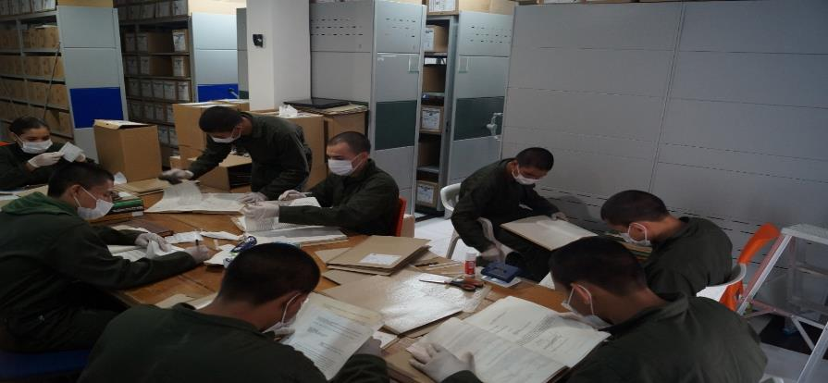
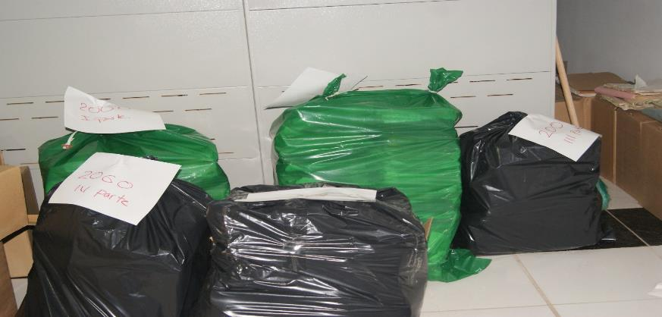

PÉRDIDA DE INFORMACIÓN
Clase de Archivo |  | Vigencia |  |  | Se ha presentado pérdida de información |  |  |  |  |  |  |  |  |  |  | Se cuenta con el precedente de la pérdida de información |  |  |  |  | Específique la cantidad de información pérdida, en metros lineales (correspondiente a 4 cajas por metro lineal)
 |  |  |  |  | SI | NO | Causa |  |  |  |  |  |  |  |  | SI | NO | Número y fecha del soporte generado
 |  | N/A |  |  | N/A | N/A | N/A |  |  |  |  |  |  |  |  | N/A | N/A | N/A |  |  | N/A

Fecha de Elaboración |  |  |  | 14 | 3 | 2026 |  | Fecha de Elaboración |  |  |  | 14 | 3 | 2026 |  |  |  |  | VISTO BUENO JEFE DE LA UNIDAD
Diagnóstico Elaborado por: |  |  |  |  |  |  |  | Jefe Grupo de Gestión Documental o quien haga sus veces |  |  |  |  |  |  |  | Jefe o Comandante de Unidad
 |  |  |  | Grado Nombres y Apellidos |  |  |  |  |  |  |  | Grado Nombres y Apellidos |  |  |  |  |  |  | Grado Nombres y Apellidos

Firma |  |  |  |  |  |  |  | Firma |  |  |  |  |  |  |  | Firma

